入力シート (記入例)
 | プルダウン必須選択 |  | 必須記入項目 |  | 該当の場合記入/選択
 | ※承諾書は原本を、それ以外はデータで担当に提出してください。
 |  |  |  |  |  |  |  |  | ● 居住者への支払
 | 謝金支出書類作成用 入力シート |  |  |  |  |  |  | 【支払方法】 | 「口座振替」となり、本人名義の金融機関口座への振込により支払います。
 | 支払方法 | 口座振替 |  | 先方への 依 頼 日 | 2025-04-25 |  | 令和7年度 | 口座振替 | 本人名義以外の口座（家族名義など）への振込や現金払いは不可。
 |  |  |  |  |  |  |  | 現金払（資金前渡） | ● 非居住者への支払 |  |  |  |  |  |  | 教授 | 人文科学研究科社会行動学専攻 | 社会学
 | 謝金の種類 | 講師謝礼(区分A) |  | そ の 他 （内容） |  |  |  | 外国送金 | 原則、「現金払（資金前渡）」です。 |  |  |  |  |  |  | 准教授 | 人文科学研究科人間科学専攻 | 社会人類学
 |  |  |  |  |  |  |  |  | 資金前渡は事前の手続きが必要なため、支払いしたい日の2週間前までには書類をご提出ください。 |  |  |  |  |  |  | 助教 | 人文科学研究科文化基礎論専攻 | 社会福祉学
 |  |  |  |  |  |  |  |  | 外国送金する場合は手数料も発生いたします。 |  |  |  |  |  |  |  | 人文科学研究科文化関係論専攻 | 心理学
 | 依頼内容 | セミナーでの講演 |  |  |  |  |  | 【謝金の種類】※代表的な各種単価の一覧 |  |  |  |  | 参考：外部講師謝金支払基準表 |  |  | あり | 法学政治学研究科法学政治学専攻 | 臨床心理学
 |  |  |  |  |  |  |  | 種別 | 単位 | 単価 | 備考 | 源泉徴収 | 区 分 | １時間あたり | 一般基準 | なし | 法学政治学研究科法曹養成専攻 | 教育学
 | 講演タイトル | セミナー「●●●●」 |  |  |  |  |  | 講師謝礼(区分A) | 1時間あたり | 13,700 | 定額 | 適用 |  | 支払額（税込） |  |  | 経営学研究科経営学専攻 | 言語科学
 | 具体的な依頼内容 |  |  |  |  |  |  | 講師謝礼(区分B) | 1時間あたり | 12,200 | 定額 | 適用 | Ａ | １３，７００円 | 大学教授、官公庁局部長級、民間企業役員、 |  | 都市環境科学研究科都市政策科学域 | 日本語教育学
 | 実施日時 | 2025-04-26 |  | ～ | 2025-04-26 |  |  | 講師謝礼(区分C) | 1時間あたり | 10,500 | 定額 | 適用 |  |  | 著名民間専門家、著名ジャーナリスト、 |  |  | 哲学
 |  |  |  |  |  |  |  | 講師謝礼(区分D) | 1時間あたり | 9,500 | 定額 | 適用 |  |  | 弁護士等ａ、公認会計士ａ |  |  | 歴史学・考古学
 | 実施場所 | 東京都立大学 〇号館〇〇教室 |  |  |  |  |  | 原稿料（教授級） | 200字詰め1枚あたり（小数点以下切上） | 1,900 | 定額 | 適用 | Ｂ | １２，２００円 | 大学准教授、短大・高専教授、 |  |  | 表象文化論
 |  |  |  |  |  |  |  | 原稿料（准教授級） | 200字詰め1枚あたり（小数点以下切上） | 1,600 | 定額 | 適用 |  |  | 高校校長、官公庁課長級、 |  |  | 日本文学
 | 依頼先氏名 （支払先） | ◎◎ ◎◎ |  |  |  | 居住/非居住 | 居住者 | 原稿料（助教級） | 200字詰め1枚あたり（小数点以下切上） | 1,450 | 定額 | 適用 |  |  | 民間企業上級管理者層、民間専門家、 |  |  | 中国文学
 |  |  |  |  |  |  |  | 翻訳 | 日本語400字あたり | 5,100 | 上限額 | 適用 |  |  | ジャーナリスト、弁護士等ｂ、公認会計士ｂ |  |  | 英文学
 | 所 属 | 東京大学 〇〇学部 |  |  |  | 役 職 | 教授 | 校閲 | 外国語300語あたり | 2,800 | 上限額 | 適用 | Ｃ | １０，５００円 | 大学講師、短大・高専准教授、高校教頭、 |  |  | ドイツ文学
 |  |  |  |  |  |  |  | テープ起こし | 10分あたり | 1,500 | 上限額 | なし |  |  | 官公庁課長補佐級、民間企業管理者層 |  |  | フランス文学
 | 自宅住所 | 東京都〇〇区〇〇1-1-1 |  |  |  | 最 寄 駅 | 駒場東大前 | その他（内容を右記に記載） |  |  |  |  | Ｄ | ９，５００円 | 大学助教・助手、短大講師・助教・助手、
 |  |  |  |  |  |  |  | ※その他は「謝金一覧表」からご確認ください。 |  |  |  |  |  |  | 高専講師・助教・助手、高校教諭、
 | ⇓ 講演の場合、ご記入ください ⇓ |  |  |  |  |  |  | 「謝金一覧表」にない場合は個別に単価を設定しますが、法人としての均衡を図る意味で、 |  |  |  |  |  |  | 官公庁係長級、官公庁職員、
 | 講演時間 | 10:00:00 | ～ | 12:00:00 | 対象総時間 | 2:00 |  | 企画財務課・総務課・人事課・会計管理課への事前協議が必要です。 |  |  |  |  |  |  | 民間企業監督者層、民間企業職員
 |  |  |  |  |  |  |  | かなりの日数を要しますので２ヶ月程度の余裕を持って会計担当にご相談ください。 |  |  |  |  | ①上記にあたらない方に依頼する場合には、
 | 講演対象者 | 学生 |  | 参加見込人数 | 10 | 学生向け授業講師 (ゲストスピーカー) | 非該当 |  |  |  |  |  | 総務課・会計管理課に協議し、個別に単価決定を行う必要があります。
 |  |  |  |  |  |  |  | 【居住/非居住】 |  |  |  |  | 該当のケースが出てきたら、取り急ぎ文系事務室までご相談ください。
 |  |  |  |  |  |  |  | 居住者 | 0.1021
 | 担当教員所属 | 人文科学研究科社会行動学専攻 |  |  | 社会学 |  |  | 非居住者（国内源泉所得） | 0.2042
 |  |  |  |  |  |  |  | 非居住者（国外源泉所得） | 0
 | 担当教員職 | 教授 | 担当教員名 | ◆◆ ◆◆ |  |  |  | 内国法人 | 0
 |  |  |  |  |  |  |  | 「居住者」とは、国内に「住所」を有し、または、現在まで引き続き1年以上「居所」を有する個人をいい、「居住者」以外の個人を「非居住者」と規定
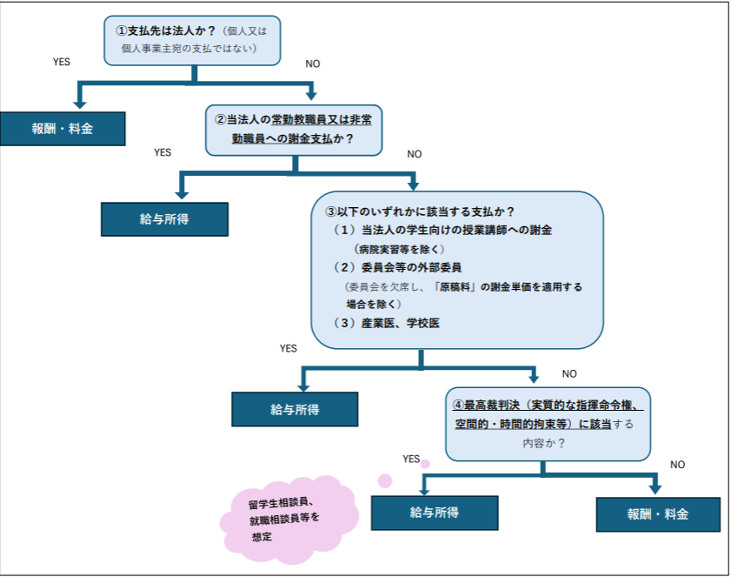
 | 財 源 | 一般財源研究費 | 予算所管 | 〇〇）◆◆ ◆◆ |  | 予算所管コード | 1C11111 | 国税庁HPより（https://www.nta.go.jp/taxes/shiraberu/taxanswer/gensen/2875.htm）

 | 目 的 | 研）基本研究費共通 |  | 目的コード | 11111111 | プロジェクトコード 科研費の場合 |  | 【学生向け授業講師】
 |  |  |  |  |  |  |  | 該当
 | 受講者割増し | なし | 遠隔地割増し | あり | 旅費相当 | なし | ※『遠隔地割増』がある場合は、旅費の精算はできません。 | 非該当
 |  |  |  |  |  |  |  | 左の図のように本学学生向けの授業講師（ゲストスピーカー等）の場合は給与所得となり源泉所得税額が変わります。

 |  |  |  |  |  |  |  | 【財源】
 |  |  |  |  |  |  |  | 一般財源 | 教育費
支払金額 |  |  | ※最終的な支出額は会計担当にご確認ください。 |  |  |  |  | 一般財源研究費 | 基本研究費、傾斜的研究費
 |  |  |  |  |  |  |  | 外部資金 | 受託研究費、提案公募型、寄付金等
 | 報酬・料金 | 支出額 | 源泉所得税 | 差引支払額 |  |  |  | 科学研究費
 |  |  | 10.21%
 |  | 27,400 | 2,797 | 24,603

 |  |  |  |  |  |  | 海外から招聘
 | 謝金単価 | × | 単位 | ＋ | 遠隔地割増し | ＋ | 旅費相当 | 【受講者割増し】
 | 13,700 | × | 2 | ＋ | 0 | ＋ |  | あり（400人以上）単価2倍 | 2倍
 |  |  |  |  |  |  |  | あり（150人以上400人未満）単価1.5倍 | 1.5倍
 | 標準謝金単価 | 13700円 |  |  |  |  |  | 割増しなし | 1倍
 | 受講者割増し | 割増しなし |  | 13,700
 | 単位（時間以外） |  |  |  |  |  |  | 【遠隔地割増し】
 | 単位（時間） | 2時間 |  |  |  |  |  | 割増しなし | 0時間
 | 遠隔地割増し | 割増しなし |  | 0 |  |  |  | 片道50km以上100km未満 | 1時間
 |  |  |  |  |  |  |  | 片道100km以上200km未満 | 2時間
 |  |  |  |  |  |  |  | 片道200km以上400km未満 | 3時間
 |  |  |  |  |  |  |  | 片道400km以上 | 4時間

 |  |  |  |  |  |  |  | ☑

入力シート
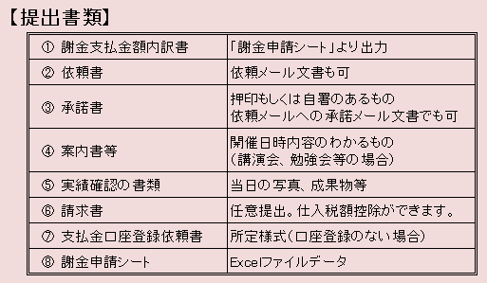
 | プルダウン必須選択 |  | 必須記入項目 |  | 該当の場合記入/選択
 | ※承諾書は原本を、それ以外はデータで担当に提出してください。

 | 謝金支出書類作成用 入力シート
 | 支払方法 |  |  | 先方への 依 頼 日 |  |  | 令和7年度

 | 謝金の種類 |  |  | そ の 他 （内容）

 | 依頼内容

 | 講演タイトル
 | 具体的な依頼内容
 | 実施日時 |  |  | ～
 |  |  |  |  |  |  |  | 【支払方法】
 | 実施場所 |  |  |  |  |  |  | 口座振替 |  |  |  |  |  |  |  | 教授 | 人文科学研究科社会行動学専攻 | 社会学
 |  |  |  |  |  |  |  | 現金払（資金前渡） |  |  |  |  |  |  |  | 准教授 | 人文科学研究科人間科学専攻 | 社会人類学
 | 依頼先氏名 （支払先） |  |  |  |  | 支払先区分 （居住/非居住 /内国法人） |  | 外国送金 |  |  |  |  |  |  |  | 助教 | 人文科学研究科文化基礎論専攻 | 社会福祉学
 |  |  |  |  |  |  |  |  |  |  |  |  |  |  |  |  | 人文科学研究科文化関係論専攻 | 心理学
 | 所 属 |  |  |  |  | 役 職 |  | 【謝金の種類】※代表的な各種単価の一覧 |  |  |  |  | 参考：外部講師謝金支払基準表 |  |  | あり | 法学政治学研究科法学政治学専攻 | 臨床心理学
 |  |  |  |  |  |  |  | 種別 | 単位 | 単価 | 備考 | 源泉徴収 | 区 分 | １時間あたり | 一般基準 | なし | 法学政治学研究科法曹養成専攻 | 教育学
 | 自宅住所 |  |  |  |  | 最 寄 駅 |  | 講師謝礼(区分A) | 1時間あたり | 13,700 | 定額 | 適用 |  | 支払額（税込） |  |  | 経営学研究科経営学専攻 | 言語科学
 |  |  |  |  |  |  |  | 講師謝礼(区分B) | 1時間あたり | 12,200 | 定額 | 適用 | Ａ | １３，７００円 | 大学教授、官公庁局部長級、民間企業役員、 |  | 都市環境科学研究科都市政策科学域 | 日本語教育学
 | ⇓ 講演の場合、ご記入ください ⇓ |  |  |  |  |  |  | 講師謝礼(区分C) | 1時間あたり | 10,500 | 定額 | 適用 |  |  | 著名民間専門家、著名ジャーナリスト、 |  |  | 哲学
 | 講演時間 |  | ～ |  | 対象総時間 | 0:00 |  | 講師謝礼(区分D) | 1時間あたり | 9,500 | 定額 | 適用 |  |  | 弁護士等ａ、公認会計士ａ |  |  | 歴史学・考古学
 |  |  |  |  |  |  |  | 原稿料（教授級） | 200字詰め1枚あたり（小数点以下切上） | 1,900 | 定額 | 適用 | Ｂ | １２，２００円 | 大学准教授、短大・高専教授、 |  |  | 表象文化論
 | 講演対象者 |  |  | 参加見込人数 |  | 学生向け授業講師 (ゲストスピーカー) |  | 原稿料（准教授級） | 200字詰め1枚あたり（小数点以下切上） | 1,600 | 定額 | 適用 |  |  | 高校校長、官公庁課長級、 |  |  | 日本文学
 |  |  |  |  |  |  |  | 原稿料（助教級） | 200字詰め1枚あたり（小数点以下切上） | 1,450 | 定額 | 適用 |  |  | 民間企業上級管理者層、民間専門家、 |  |  | 中国文学
 |  |  |  |  |  |  |  | 翻訳 | 日本語400字あたり | 5,100 | 上限額 | 適用 |  |  | ジャーナリスト、弁護士等ｂ、公認会計士ｂ |  |  | 英文学
 | 担当教員所属 |  |  |  |  |  |  | 校閲 | 外国語300語あたり | 2,800 | 上限額 | 適用 | Ｃ | １０，５００円 | 大学講師、短大・高専准教授、高校教頭、 |  |  | ドイツ文学
 |  |  |  |  |  |  |  | テープ起こし | 10分あたり | 1,500 | 上限額 | なし |  |  | 官公庁課長補佐級、民間企業管理者層 |  |  | フランス文学
 | 担当教員職 |  | 担当教員名 |  |  |  |  | その他（内容を右記に記載） |  |  |  |  | Ｄ | ９，５００円 | 大学助教・助手、短大講師・助教・助手、
 |  |  |  |  |  |  |  |  |  |  |  |  |  |  | 高専講師・助教・助手、高校教諭、
 | 財 源 |  | 予算所管 |  |  | 予算所管コード |  | 【居住/非居住】 |  |  |  |  |  |  | 官公庁係長級、官公庁職員、
 |  |  |  |  |  |  |  | 居住者 | 0.1021 |  |  |  |  |  | 民間企業監督者層、民間企業職員
 | 目 的 |  |  | 目的コード |  | プロジェクトコード 科研費の場合 |  | 非居住者（国内源泉所得） | 0.2042 |  |  |  | ①上記にあたらない方に依頼する場合には、
 |  |  |  |  |  |  |  | 非居住者（国外源泉所得） | 0 |  |  |  | 総務課・会計管理課に協議し、個別に単価決定を行う必要があります。
 | 受講者割増し |  | 遠隔地割増し |  | 旅費相当 |  | ※『遠隔地割増』がある場合は、旅費の精算はできません。 | 内国法人 | 0 |  |  |  | 該当のケースが出てきたら、取り急ぎ文系事務室までご相談ください。

 |  |  |  |  |  |  |  | 【学生向け授業講師】
 |  |  |  |  |  |  |  | 該当
 |  |  |  |  |  |  |  | 非該当
支払金額 |  |  | ※最終的な支出額は会計担当にご確認ください。
 |  |  |  |  |  |  |  | 【財源】
 | 報酬・料金 | 支出額 | 源泉所得税 | 差引支払額 |  |  |  | 一般財源 | 教育費
 |  |  | #N/A |  |  |  |  | 一般財源研究費 | 基本研究費、傾斜的研究費
 |  | #VALUE! | #VALUE! | #VALUE! |  |  |  | 外部資金 | 受託研究費、提案公募型、寄付金等
 |  |  |  |  |  |  |  | 科学研究費
 |  | #VALUE!
 |  |  |  |  |  |  | 海外から招聘 | 【受講者割増し】
 | 謝金単価 | × | 単位 | ＋ | 遠隔地割増し | ＋ | 旅費相当 | あり（400人以上）単価2倍 | 2倍
 | #VALUE! | × | 0 | ＋ | #VALUE! | ＋ |  | あり（150人以上400人未満）単価1.5倍 | 1.5倍
 |  |  |  |  |  |  |  | 割増しなし | 1倍
 | 標準謝金単価
 | 受講者割増し | 割増しなし |  | #VALUE! |  |  |  | 【遠隔地割増し】
 | 単位（時間以外） |  |  |  |  |  |  | 割増しなし | 0時間
 | 単位（時間） | 0時間 |  |  |  |  |  | 片道50km以上100km未満 | 1時間
 | 遠隔地割増し | 割増しなし |  | 0 |  |  |  | 片道100km以上200km未満 | 2時間
 |  |  |  |  |  |  |  | 片道200km以上400km未満 | 3時間
 |  |  |  |  |  |  |  | 片道400km以上 | 4時間

 |  |  |  |  |  |  |  | ☑

日額表（給与所得の場合）
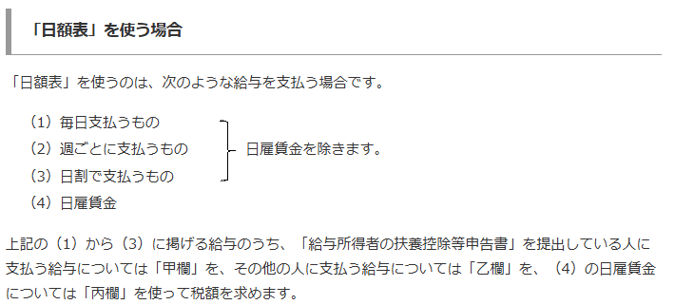
 | 給与所得の源泉徴収税額表（令和７年分）
 | 日 額 表（平成24年３月31日財務省告示第115号別表第二（令和５年３月31日財務省告示第94号改正））
 | その日の社会保 |  | 甲
 | 険料等控除後の |  | 扶 養 親 族 等 の 数 |  |  |  |  |  |  |  | 乙 | 丙
 | 給与等の金額 |  | 0 人 | 1 人 | 2 人 | 3 人 | 4 人 | 5 人 | 6 人 | 7 人
 | 以 上 | 未 満 | 税 額 |  |  |  |  |  |  |  | 税 額 | 税 額
 | 円 | 円 | 円 | 円 | 円 | 円 | 円 | 円 | 円 | 円 | 円 | 円
令和６年分の税額表と同じです。
 | 2,900円未満 |  | 0 | 0 | 0 | 0 | 0 | 0 | 0 | 0 | その日の社会保険料等控除後の給与等の金額の3.063％に相当する金額 | 0

1 | 2,900 | 2,950 | 5 | 0 | 0 | 0 | 0 | 0 | 0 | 0 | 100 | 0
2 | 2,950 | 3,000 | 5 | 0 | 0 | 0 | 0 | 0 | 0 | 0 | 100 | 0
3 | 3,000 | 3,050 | 10 | 0 | 0 | 0 | 0 | 0 | 0 | 0 | 100 | 0
4 | 3,050 | 3,100 | 10 | 0 | 0 | 0 | 0 | 0 | 0 | 0 | 110 | 0
5 | 3,100 | 3,150 | 15 | 0 | 0 | 0 | 0 | 0 | 0 | 0 | 110 | 0

6 | 3,150 | 3,200 | 15 | 0 | 0 | 0 | 0 | 0 | 0 | 0 | 110 | 0
7 | 3,200 | 3,250 | 20 | 0 | 0 | 0 | 0 | 0 | 0 | 0 | 110 | 0
8 | 3,250 | 3,300 | 20 | 0 | 0 | 0 | 0 | 0 | 0 | 0 | 110 | 0
9 | 3,300 | 3,400 | 25 | 0 | 0 | 0 | 0 | 0 | 0 | 0 | 120 | 0
10 | 3,400 | 3,500 | 30 | 0 | 0 | 0 | 0 | 0 | 0 | 0 | 120 | 0

11 | 3,500 | 3,600 | 35 | 0 | 0 | 0 | 0 | 0 | 0 | 0 | 120 | 0
12 | 3,600 | 3,700 | 40 | 0 | 0 | 0 | 0 | 0 | 0 | 0 | 130 | 0
13 | 3,700 | 3,800 | 45 | 0 | 0 | 0 | 0 | 0 | 0 | 0 | 130 | 0
14 | 3,800 | 3,900 | 50 | 0 | 0 | 0 | 0 | 0 | 0 | 0 | 130 | 0
15 | 3,900 | 4,000 | 55 | 0 | 0 | 0 | 0 | 0 | 0 | 0 | 140 | 0

16 | 4,000 | 4,100 | 60 | 5 | 0 | 0 | 0 | 0 | 0 | 0 | 140 | 0
17 | 4,100 | 4,200 | 65 | 10 | 0 | 0 | 0 | 0 | 0 | 0 | 160 | 0
18 | 4,200 | 4,300 | 70 | 15 | 0 | 0 | 0 | 0 | 0 | 0 | 170 | 0
19 | 4,300 | 4,400 | 75 | 20 | 0 | 0 | 0 | 0 | 0 | 0 | 190 | 0
20 | 4,400 | 4,500 | 80 | 25 | 0 | 0 | 0 | 0 | 0 | 0 | 200 | 0

21 | 4,500 | 4,600 | 85 | 30 | 0 | 0 | 0 | 0 | 0 | 0 | 220 | 0
22 | 4,600 | 4,700 | 85 | 35 | 0 | 0 | 0 | 0 | 0 | 0 | 230 | 0
23 | 4,700 | 4,800 | 90 | 35 | 0 | 0 | 0 | 0 | 0 | 0 | 260 | 0
24 | 4,800 | 4,900 | 90 | 40 | 0 | 0 | 0 | 0 | 0 | 0 | 270 | 0
25 | 4,900 | 5,000 | 95 | 40 | 0 | 0 | 0 | 0 | 0 | 0 | 280 | 0

26 | 5,000 | 5,100 | 100 | 45 | 0 | 0 | 0 | 0 | 0 | 0 | 300 | 0
27 | 5,100 | 5,200 | 100 | 50 | 0 | 0 | 0 | 0 | 0 | 0 | 310 | 0
28 | 5,200 | 5,300 | 105 | 55 | 0 | 0 | 0 | 0 | 0 | 0 | 330 | 0
29 | 5,300 | 5,400 | 110 | 55 | 5 | 0 | 0 | 0 | 0 | 0 | 340 | 0
30 | 5,400 | 5,500 | 110 | 60 | 5 | 0 | 0 | 0 | 0 | 0 | 360 | 0

31 | 5,500 | 5,600 | 115 | 65 | 10 | 0 | 0 | 0 | 0 | 0 | 370 | 0
32 | 5,600 | 5,700 | 120 | 65 | 15 | 0 | 0 | 0 | 0 | 0 | 390 | 0
33 | 5,700 | 5,800 | 125 | 70 | 15 | 0 | 0 | 0 | 0 | 0 | 400 | 0
34 | 5,800 | 5,900 | 125 | 75 | 20 | 0 | 0 | 0 | 0 | 0 | 420 | 0
35 | 5,900 | 6,000 | 130 | 75 | 25 | 0 | 0 | 0 | 0 | 0 | 440 | 0

36 | 6,000 | 6,100 | 135 | 80 | 30 | 0 | 0 | 0 | 0 | 0 | 470 | 0
37 | 6,100 | 6,200 | 135 | 85 | 30 | 0 | 0 | 0 | 0 | 0 | 510 | 0
38 | 6,200 | 6,300 | 140 | 90 | 35 | 0 | 0 | 0 | 0 | 0 | 540 | 0
39 | 6,300 | 6,400 | 150 | 90 | 40 | 0 | 0 | 0 | 0 | 0 | 580 | 0
40 | 6,400 | 6,500 | 150 | 95 | 40 | 0 | 0 | 0 | 0 | 0 | 610 | 0

41 | 6,500 | 6,600 | 155 | 100 | 45 | 0 | 0 | 0 | 0 | 0 | 650 | 0
42 | 6,600 | 6,700 | 160 | 100 | 50 | 0 | 0 | 0 | 0 | 0 | 680 | 0
43 | 6,700 | 6,800 | 165 | 105 | 50 | 0 | 0 | 0 | 0 | 0 | 710 | 0
44 | 6,800 | 6,900 | 165 | 110 | 55 | 5 | 0 | 0 | 0 | 0 | 750 | 0
45 | 6,900 | 7,000 | 170 | 110 | 60 | 5 | 0 | 0 | 0 | 0 | 780 | 0

46 | 7,000 | 7,100 | 175 | 115 | 65 | 10 | 0 | 0 | 0 | 0 | 810 | 0
47 | 7,100 | 7,200 | 175 | 120 | 65 | 15 | 0 | 0 | 0 | 0 | 840 | 0
48 | 7,200 | 7,300 | 180 | 125 | 70 | 15 | 0 | 0 | 0 | 0 | 860 | 0
49 | 7,300 | 7,400 | 185 | 125 | 75 | 20 | 0 | 0 | 0 | 0 | 890 | 0
50 | 7,400 | 7,500 | 185 | 130 | 75 | 25 | 0 | 0 | 0 | 0 | 920 | 0

51 | 7,500 | 7,600 | 190 | 135 | 80 | 30 | 0 | 0 | 0 | 0 | 960 | 0
...

